Gráf. 1 - visão anual
Receitas, Investimentos, Despesas e Saldo ao longo do ano None
 | Total em Receitas | Total em Investimentos | Total em Despesas | Saldo
JAN | 2799.27 | 559.85 | 2239.42 | 0
FEV | 5434.36 | 1086.87 | 4080.81 | 266.68
MAR | 0 | 0 | 0 | 0
ABR | 0 | 0 | 0 | 0
MAI | 0 | 0 | 0 | 0
JUN | 0 | 0 | 0 | 0
JUL | 0 | 0 | 0 | 0
AGO | 0 | 0 | 0 | 0
SET | 0 | 0 | 0 | 0
OUT | 0 | 0 | 0 | 0
NOV | 0 | 0 | 0 | 0
DEZ | 0 | 0 | 0 | 0

Gráf. 2 - dist. de despesas
Distribuição das despesas None
Moradia | R$ 3,252.50
Transporte | R$ 507.50
Saúde | R$ 150.00
Educação | R$ 50.00
Alimentação | R$ 1,099.92
Gastos Pessoais e Entretenimento | R$ 1,210.31
Cuidado Pessoal | R$ 50.00
Pets | R$ -

Gastos Essenciais 1. 2.
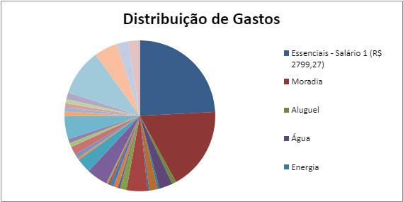
Categoria | Valor (R$) | Tipo
Essenciais - Salário 1 (R$ 2799,27) | 1959.42 | Essenciais
Moradia | 1353.75 | Essenciais
Aluguel | 1000 | Moradia
Água | 50 | Moradia
Energia | 160 | Moradia
Gás | 23.75 | Moradia
Internet | 100 | Moradia
Celular | 20 | Moradia
Alimentação | 251.92 | Essenciais
Carne | 80 | Alimentação
Arroz | 20 | Alimentação
Feijão | 8 | Alimentação
Frutas e verduras | 50 | Alimentação
Lacticínios e ovos | 50 | Alimentação
Pão e café | 23.92 | Alimentação
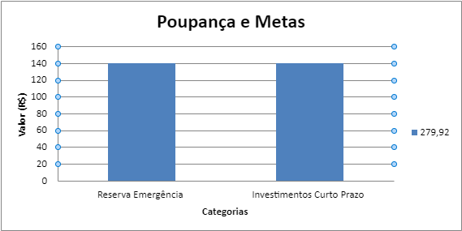
Outros | 20 | Alimentação
Transporte | 253.75 | Essenciais
Combustível | 178.75 | Transporte
IPVA, Licenciamento | 25 | Transporte
Manutenção | 50 | Transporte
Saúde e Higiene | 100 | Essenciais
Medicamentos | 50 | Saúde e Higiene
Higiene e limpeza | 50 | Saúde e Higiene
Desejos | 280 | Desejos
Lazer | 50 | Desejos
Comer fora | 50 | Desejos
Assinaturas | 50 | Desejos
Viagens | 50 | Desejos
Outros | 80 | Desejos
Poupança e Metas | 559.85 | Poupança e Metas
Reserva Emergência | 279.92 | Poupança e Metas
Investimentos Curto Prazo | 139.96 | Poupança e Metas
Investimentos Longo Prazo | 139.96 | Poupança e Metas

Distr. Gastos Essenciais 1
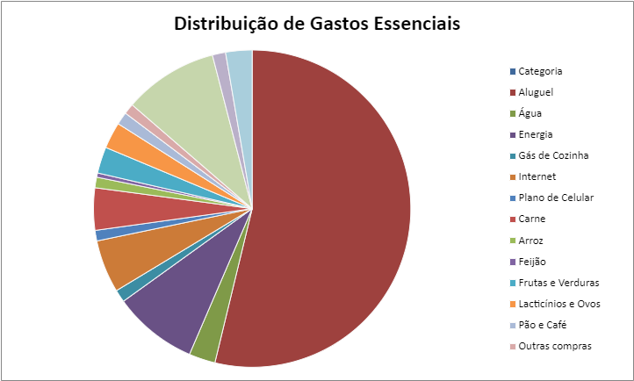
Categoria | Gastos Essenciais (R$)
Aluguel | 1000
Água | 50
Energia | 160
Gás de Cozinha | 23.75
Internet | 100
Plano de Celular | 20
Carne | 80
Arroz | 20
Feijão | 8
Frutas e Verduras | 50
Lacticínios e Ovos | 50
Pão e Café | 23.92
Outras compras | 20
Combustível | 178.75
IPVA e Licenciamento | 25
Manutenção Moto | 50
Medicamentos | 50
Higiene Pessoal | 50
Categoria | Gastos Desejos (R$)
Cinema e saídas | 50
Comer fora | 50
Assinaturas | 50
Viagens curtas | 50
Flexibilidades | 80

Planilha Essenciais 2
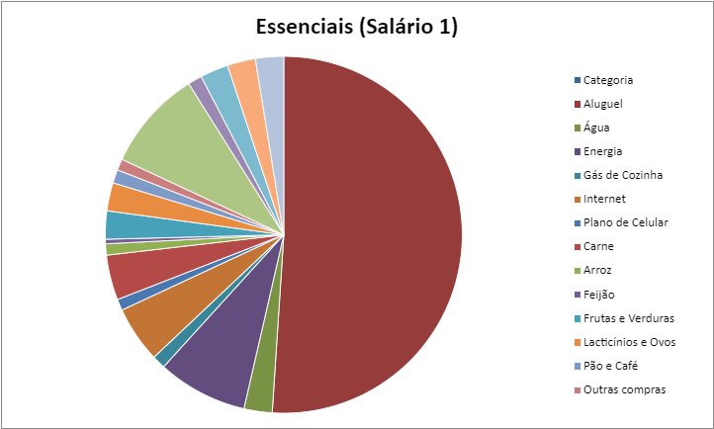
Categoria | Essenciais - Estagiário (R$ 800) | Essenciais - Empregado (R$ 2000) | Essenciais - Progressão (R$ 5000) | Essenciais - Estável (R$ 10000) | Essenciais - Tô Ficando Bom (R$ 20000) | Essenciais - Agora Vai (R$ 30000)
Aluguel | R$ 22.22 | R$ 55.56 | R$ 138.89 | R$ 277.78 | R$ 555.56 | R$ 833.33
Água | R$ 22.22 | R$ 55.56 | R$ 138.89 | R$ 277.78 | R$ 555.56 | R$ 833.33
Energia | R$ 22.22 | R$ 55.56 | R$ 138.89 | R$ 277.78 | R$ 555.56 | R$ 833.33
Gás de Cozinha | R$ 22.22 | R$ 55.56 | R$ 138.89 | R$ 277.78 | R$ 555.56 | R$ 833.33
Internet | R$ 22.22 | R$ 55.56 | R$ 138.89 | R$ 277.78 | R$ 555.56 | R$ 833.33
Plano de Celular | R$ 22.22 | R$ 55.56 | R$ 138.89 | R$ 277.78 | R$ 555.56 | R$ 833.33
Carne | R$ 22.22 | R$ 55.56 | R$ 138.89 | R$ 277.78 | R$ 555.56 | R$ 833.33
Arroz | R$ 22.22 | R$ 55.56 | R$ 138.89 | R$ 277.78 | R$ 555.56 | R$ 833.33
Feijão | R$ 22.22 | R$ 55.56 | R$ 138.89 | R$ 277.78 | R$ 555.56 | R$ 833.33
Frutas e Verduras | R$ 22.22 | R$ 55.56 | R$ 138.89 | R$ 277.78 | R$ 555.56 | R$ 833.33
Lacticínios e Ovos | R$ 22.22 | R$ 55.56 | R$ 138.89 | R$ 277.78 | R$ 555.56 | R$ 833.33
Pão e Café | R$ 22.22 | R$ 55.56 | R$ 138.89 | R$ 277.78 | R$ 555.56 | R$ 833.33
Outras compras | R$ 22.22 | R$ 55.56 | R$ 138.89 | R$ 277.78 | R$ 555.56 | R$ 833.33
Combustível | R$ 22.22 | R$ 55.56 | R$ 138.89 | R$ 277.78 | R$ 555.56 | R$ 833.33
IPVA e Licenciamento | R$ 22.22 | R$ 55.56 | R$ 138.89 | R$ 277.78 | R$ 555.56 | R$ 833.33
Manutenção Moto | R$ 22.22 | R$ 55.56 | R$ 138.89 | R$ 277.78 | R$ 555.56 | R$ 833.33
Medicamentos | R$ 22.22 | R$ 55.56 | R$ 138.89 | R$ 277.78 | R$ 555.56 | R$ 833.33
Higiene Pessoal | R$ 22.22 | R$ 55.56 | R$ 138.89 | R$ 277.78 | R$ 555.56 | R$ 833.33

Categoria | Desejos - Estagiário (R$ 800) | Desejos - Empregado (R$ 2000) | Desejos - Progressão (R$ 5000) | Desejos - Estável (R$ 10000) | Desejos - Tô Ficando Bom (R$ 20000) | Desejos - Agora Vai (R$ 30000)
Cinema e saídas | R$ 48.00 | R$ 120.00 | R$ 300.00 | R$ 600.00 | R$ 1,200.00 | R$ 1,800.00
Comer fora | R$ 48.00 | R$ 120.00 | R$ 300.00 | R$ 600.00 | R$ 1,200.00 | R$ 1,800.00
Assinaturas | R$ 48.00 | R$ 120.00 | R$ 300.00 | R$ 600.00 | R$ 1,200.00 | R$ 1,800.00
Viagens curtas | R$ 48.00 | R$ 120.00 | R$ 300.00 | R$ 600.00 | R$ 1,200.00 | R$ 1,800.00
Flexibilidades | R$ 48.00 | R$ 120.00 | R$ 300.00 | R$ 600.00 | R$ 1,200.00 | R$ 1,800.00
Flexibilidades | 80 | 780.31

Poupança
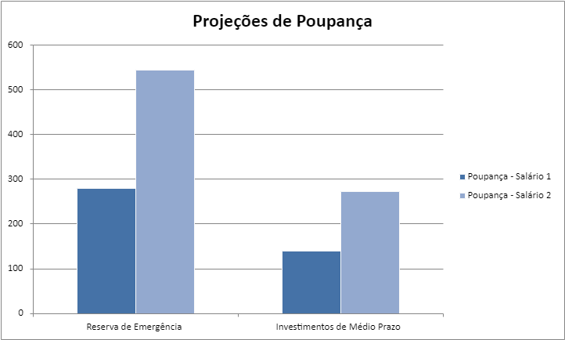
Poupança - Estagiário (R$ 800) | Poupança - Empregado (R$ 2000) | Poupança - Progressão (R$ 5000) | Poupança - Estável (R$ 10000) | Poupança - Tô Ficando Bom (R$ 20000) | Poupança - Agora Vai (R$ 30000)
R$ 80.00 | R$ 200.00 | R$ 500.00 | R$ 1,000.00 | R$ 2,000.00 | R$ 3,000.00
R$ 40.00 | R$ 100.00 | R$ 250.00 | R$ 500.00 | R$ 1,000.00 | R$ 1,500.00
R$ 40.00 | R$ 100.00 | R$ 250.00 | R$ 500.00 | R$ 1,000.00 | R$ 1,500.00

